Лист1
 | 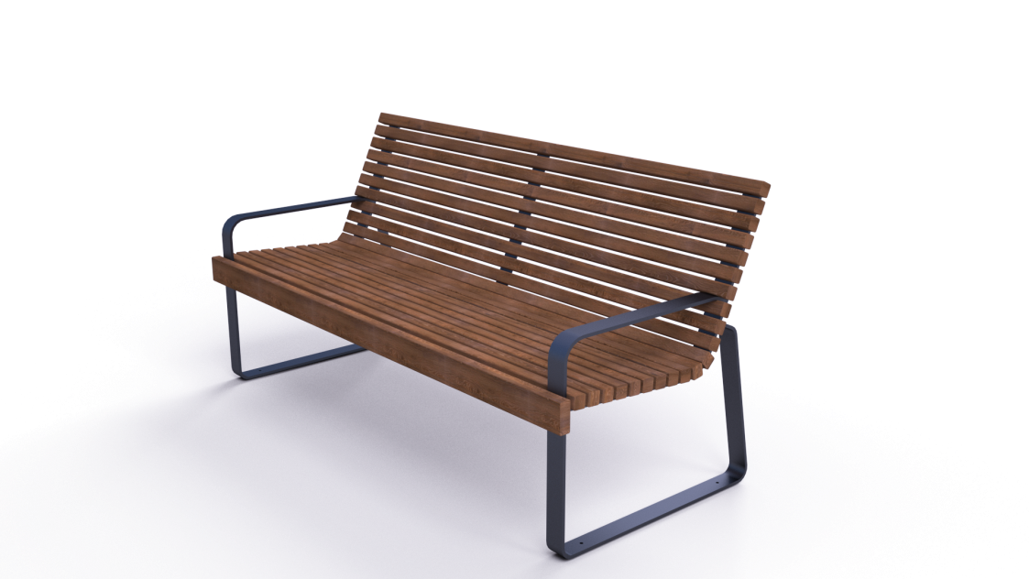 | 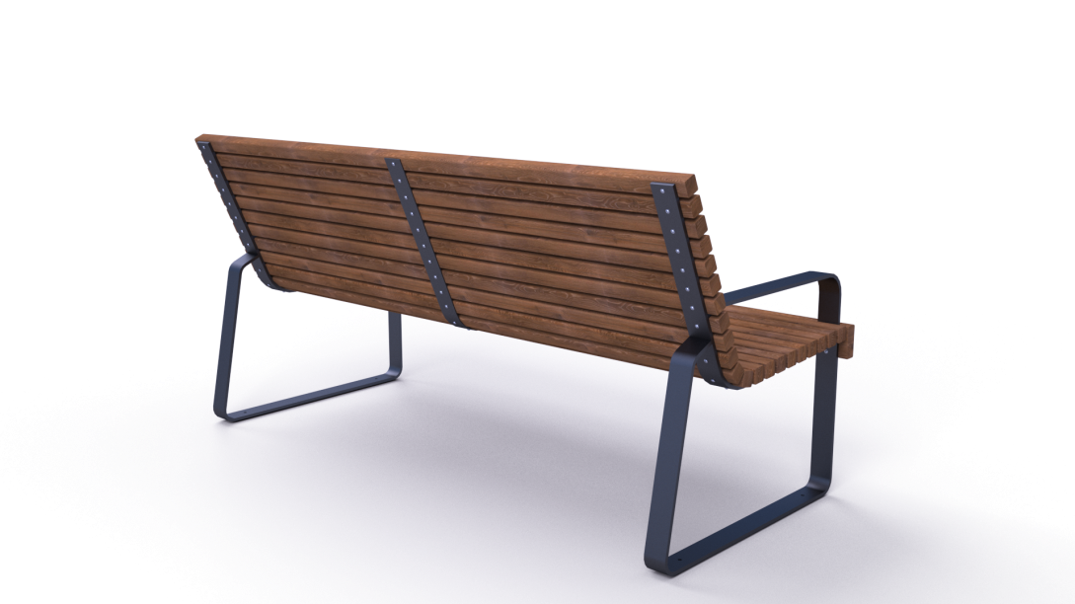

№ п/п | Артикул/обозначение | Наименование и класс пожарной безопасности | Кол-во | Изображение | Цвет изделия RAL | Масса одного эл-та | Масса комплекта
Сборочные единицы
1 | 0406МП | Каркас паркового дивана ДПСР-1.08 | 2 |  | 9005 (черный) | 16.68 | 33.36
Детали
2 | 0407МП | Серединная пластина к парковому дивану ДПСР-1.08 | 1 |  | 9005 (черный) | 1.57 | 1.57
3 | 235ДБ | Брус 40х40х1850 | 21 |  | Тик | 1.8 | 37.8
4 | 236ДБ | Доска 35х90х1850 | 1 |  | Тик | 3.5 | 3.5
Стандартные изделия
5 |  | Саморез с пресшайбой острый 4,2х41 оцинк. | 42
6 |  | Саморез с пресшайбой острый 4,2х32 оцинк. | 26
Масса изделия |  |  |  |  |  | 76.23

